Všeobecný přehled
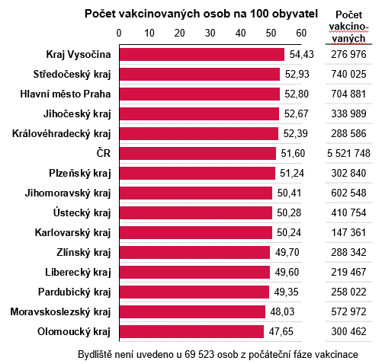
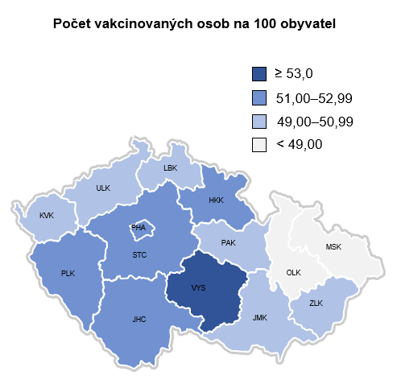
Vývoj situace v Karlovarském kraji

Denní přehled počtu osob s nově prokázaným onemocněním COVID‑19 dle hlášení krajských hygienických stanic a laboratoří
Poznámka: poslední aktualizace dat v tomto přehledu byla provedena ke dni: 30. 07. 2021.

Zdroj dat: Národní zdravotnický informační systém, Krajské hygienické stanice, Ministerstvo zdravotnictví ČR

Aktuální odhad R počítané dle 7denních a 14denních časových úseků pro ČR
Poznámka: poslední aktualizace byla provedena ke dni: 29. 07. 2021.
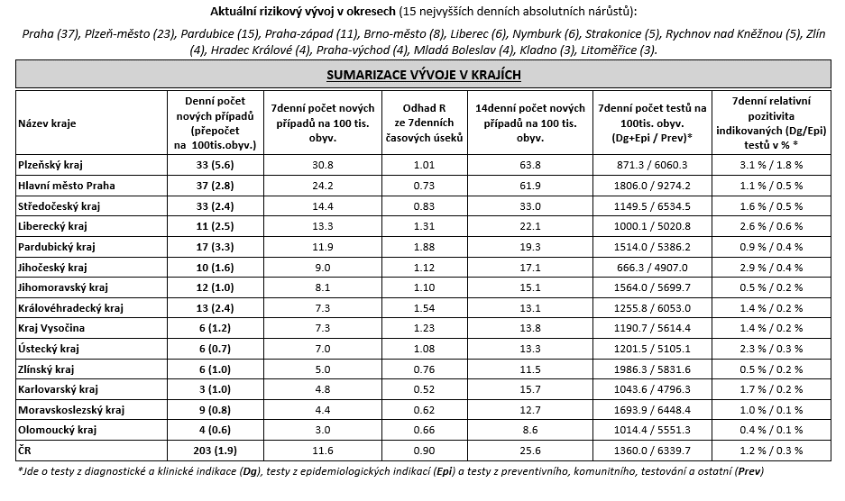

Očkovaní v krajích (podle místa bydliště) - počty unikátních osob (nikoli dávek)
Poznámka: poslední aktualizace dat v tomto přehledu byla provedena ke dni: 27. 07. 2021.

